Humler utval
a = annual / eitårig
2 = Toårig
S = staude
L = laukplanteknoll
b = busk
t = tre
k = krydderplante
h = hageplante
v = vokser vill
u = "ugrasplante"
j = jordbruksvekst
Verdier frå Biplanteboka Kirkevold /Gjessing 2003 og Biplante- kalenderen DK)
I følgje "Plants for Bees" IBRA 2012.
Verdi 3 er best
Tomme c. mangler opplysningar
Annleggsgartnardagene 12 feb. 2014 - Ulvik Aktuelle bie-venlege blomar for Vestlandet |  |  |  |  |  |  |  |  |  | 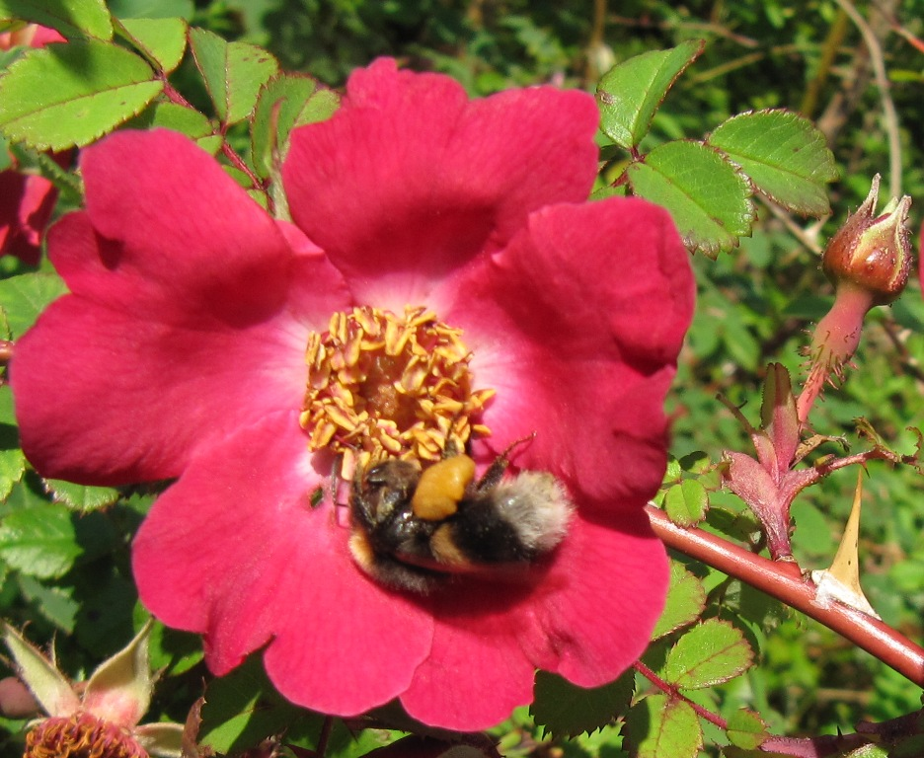
Sortert for lang-tunga humler |  |  | Gode (verdi) for : |  |  |  | Norske/Danske verdier
Norsk namn | Latinsks namn | Type plante | Honning bie | Kt. Humle | L.t. Humle | Solit. Bier | Bløming månad | Nektar for bier | Pollen f. bier | P. verd | Prote. % | H.du gg | Merknad | Honning plante | Sommar fugler
Agurkurt | Borago officinalis | a | 3 | 3 | 3 | 2 | 6 - 9 | 3 | 2 |  |  |  |  | j
Oljeraps | Brassica napus | a-2 -h | 3 | 3 | 3 | 2 | 5 - 6 | 3 | 3 | * | 22% |  |  | j
Ryps | Brassica rapa | a, 2 for | 3 | 3 | 3 | 2 | 6 - 7 | 3 | 3 |  | 44%
Røsslyng | Calluna vulgaris | b | 3 | 3 | 3 | 3 | 7 - 9 | 3 | 2 | * | 14% |  |  | j
Knoppurt | Centaurea sp. | a / s - h/v | 2 | 3 | 3 | 3 | 6 - 9 | 2 | 2 |  | 24 - 26 % |  | Aktuell i frøbl. | j
Geitrams | Chamerion angustifolium | s -h | 3 | 3 | 3 | 1 | 7 - 8 | 3 | 3 |  | 16% |  |  | j
Tistel | Cirsium / Cardus ssp. | a, 2 u/v | 2 | 3 | 3 | 3 | 6 - 9 | 3 | 2 |  | 22%
Ridderspore | Delphinium spp. | a, s h | 0 | 2 | 3 | 0 | 6 - 7 | 1 | 1
Revebjelle | Digitalis purpurea | 2 h/v | 0 | 3 | 3 | 1 | 6 - 8 | 0 | 0
Ormehode | Echium vulgare | a,2 h | 3 | 3 | 3 | 2 | 6 - 8 | 3 | 2 |  | 44% |  | Blue Bedder'
Klokkelyng og vårlyng | Erica spp. | b | 3 | 3 | 3 | 3 | 3 - 9 | 3 | 2 |  |  |  |  | j
Strandtorn | Eryngium spp. | s - v/h | 2 | 3 | 3 | 2 | 7 - 9 | 2 | 2
Klokkeblåstjerne | Hyacinthoides non - scripta | l | 1 | 2 | 3 | 1 | 5 - 6 |  |  |  |  |  |  | n
Kjempespringfrø | Impatiens glandulifera | a - h/v | 3 | 3 | 3 | 1 | 7 -10 | 2 | 1 |  |  |  | uønska i naturen | j
Dauvnesle | Lamium album | a - u | 1 | 2 | 3 | 2 | 5 - 9 | 2 | 1
Raudtvitann | Lamium purpúreum | a - u | 1 | 2 | 3 | 2 | 4 - 9 | 2 | 1
Erteknapp | Lathyrus spp. | a,s v/h | 1 | 2 | 3 | 1 | 5 - 8
Lavendel | Lavandula angustifolia | b e - h | 3 | 3 | 3 | 2 | 7 - 8 | 2 | 1 |  | 19% |  |  | j
Tiriltunge | Lotus corniculatus | s - v | 2 | 3 | 3 | 3 | 6 -7 | 2 | 2 |  | 36% |  |  | n
Steinkløver | Melilotus spp. | a,2,s- v/h | 3 | 3 | 3 | 2 | 7 - 9 | 3 | 2 | *
 |  |  | Gode (verdi) for : |  |  |  | Norske/Danske verdier
Norsk namn | Latinsks namn | Type plante | Honning bie | Kt. Humle | L.t. Humle | Solit. Bier | Bløming månad | Nektar for bier | Pollen f. bier | P. verd | Prote. % | H.du gg | Merknad | Honning plante | Som- mar fugler
Kattemynte | Nepeta sp. | s - h | 2 | 2 | 3 | 1 | 7 - 9 | 3 | 1 |  |  |  |  | n
Esparsett | Onobrychis viciifolia | a-2 h | 3 | 3 | 3 | 3 | 5 - 6 | 3 | 3 |  |  |  | treng kalk
Bergmynta | Origanum vulgare | s k v/h | 2 | 2 | 3 | 2 | 7 - 8 | 3 | 1
Lungeurt | Pulmonaria spp. | s - h | 0 | 1 | 3 | 2 | 4 - 5 | 0 | 0
Reddik | Raphanus sativus | a s | 3 | 3 | 3 | 2 | 6 - 8 | 3 | 2
Rododendron | Rhododendron sp. | B | 0 | 3 | 3 | 0 | 4 - 6 | 1 | 1
Bjørnebær | Rubus fructicosus | s/b | 3 | 3 | 3 | 3 | 7 - 9 | 3 | 3 | * | 15% |  | * | j
Pil | Salix spp. | b /t v/h | 3 | 3 | 3 | 3 | 4 - 5 | 3 | 3 | * | 22 - 39% |  |  |  | x
Salvie | Salvia officinalis | k - h | 2 | 2 | 3 | 2 | 6 - 7 | 3 | 2 |  | 23%
Salvia | Salvia spp. | a-s h | 2 | 2 | 3 | 1 | 6 - 9 |  |  |  |  |  | treng forkultur |  | x
Skabiosa | Scabiosa spp. Knautia spp. | s v/h | 2 | 3 | 3 | 3 | 7 - 9 | 2 | 1 |  | 25%
Sennep gul | Sinapis alba | a -h | 3 | 3 | 3 | 2 | 6 - 8 | 3 | 3 | * | 22% |  |  | j
Åkersennep | Sinapis arvensis | a-2 -v | 3 | 3 | 3 | 2 | 5 - 9 | 3 | 3 |  | 34%
Svinerot | Stachys spp. | a,s u/v/h | 2 | 2 | 3 | 2 | 7 - 8 | 2 | 2 |  |  |  | Stachys byzantina -Storullbie
Blåknapp | Succísa praténsis | s - v | 2 | 3 | 3 | 3 | 7 - 9 | 1 | 1
Valurt | Symphytum officinale | s - h | 1 | 3 | 3 | 3 | 6 - 8 | 3 | 1 |  | 18% |  | litt utbreiande | n
Løvetann | Taraxacum officinale | s - h | 3 | 3 | 3 | 3 | 5 - 6 | 3 | 3 | * | 19% |  |  | j
Alsikke kløver | Trifolium hybridum | s | 3 | 3 | 3 | 3 | 6 - 8 | 3 | 3 | * | 14 |  | * | N ?
Rødkløver | Trifolium pratense | s | 2 | 2 | 3 | 1 | 6 - 8 | 2 | 3 | * | 32%
Kvitkløver | Trifolium repens | s v/j | 3 | 3 | 3 | 2 | 6 - 8 | 3 | 3 | * | 35% |  |  | j
Veronika | Veronica spp. | s -h | 3 | 3 | 3 | 2 | 7 - 9 | 2 | 1
Bønnevikke | Vicaia faba | a - j | 3 | 3 | 3 | 3 | 6 - 8 | 1 | 1 |  | 24%
Vikke | Vicia spp. | a,s v/h | 1 | 3 | 3 | 2 | 5 - 9 | 2 | 1 |  |  | 1

